ผลการดำเนินการ
แบบรายงานผลการดำเนินการแผนบริหารจัดการความเสี่ยงการทุจริต

การขออนุญาติส่งคนหางานไปทำงานในต่างประเทศ
ขั้นตอน | ระดับความเสี่ยง | มาตรการควบคุมความเสี่ยงการทุจริต | ผลการดำเนินการ
บริษัทจัดหางานยื่นเอกสารด้วยตัวเอง หรือ ผ่านระบบ | สูง | มาตรการประชาสัมพันธ์การใช้งานผ่าน E-Service | บริษัทจัดหางานดำเนินการผ่านระบบอิเล็กทรอนิกส์ ลดการติดต่อโดยตรงกับเจ้าหน้าที่
เจ้าหน้าที่เจ้าของเรื่องพิจารณาคำขออนุญาต | สูง | มาตรการใช้ระบบในการสุ่มคำขอเพื่อส่งต่อให้เจ้าหน้าที่เจ้าของเรื่องพิจารณา | เจ้าหน้าที่จะต้องพิจารณาตามกรอบระยะเวลา ทำให้ไม่มีช่องว่างระยะเวลาในกเรียกรับผลประโยชน์
ผู้มีอำนาจในการอนุมัติตามลำดับหากถูกต้องครบถ้วนส่งต่อตามลำดับ | สูง | จัดทำมาตรการงดเรียกรับสินบน | พิจารณาตามกรอบระยะเวลาที่กำหนด หลีกเลี่ยงการดำเนินการล่าช้าและเรียกรับผลประโยชน์

การตรวจสอบนายจ้าง/สถานประกอบการ และคนต่างด้าว
ขั้นตอน | ระดับความเสี่ยง | มาตรการควบคุมความเสี่ยงการทุจริต | ผลการดำเนินการ
ขั้นตอนที่ 1 ตรวจสอบนายจ้าง/สถานประกอบการที่มีการจ้างคนต่างด้าวทำงาน | สูงมาก | มาตรการแจ้งผลการดำเนินการหลังการออกตรวจ มาตรการมอบนโยบายการปฏิบัติหน้าที่ให้โปร่งใส มาตรการให้แจ้งเบาะแสการทุจริตหรือประพฤติมิชอบของเจ้าหน้าที่ มาตรการจัดทำสื่อประชาสัมพันธ์เพื่อให้ความรู้แก่นายจ้าง/สถานประกอบการ | 1. ให้เจ้าหน้าที่ที่ออกตรวจดำเนินการแจ้งผลเป็นลายลักษณ์อักษร หรือบันทึกการออกตรวจ 2. ให้ผู้บังคับบัญชา/หัวหน้างาน มอบนโยบายการปฏิบัติหน้าที่ให้โปร่งใส ไม่รับสินบน 3. ประชาสัมพันธ์ช่องทางการแจ้งเบาะแสการทุจริตและประพฤติมิชอบของเจ้าหน้าที่ 4. จัดทำสื่อประชาสัมพันธ์เพื่อให้ความรู้แก่นายจ้าง/สถานประกอบการ เพื่อสร้างความเข้าใจ และไม่มีช่องให้เรียกรับสินบน | 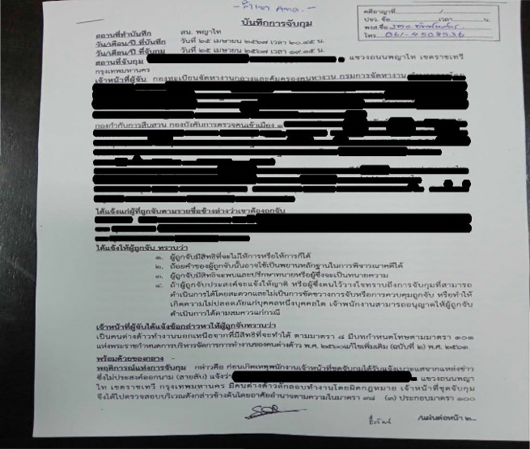
ขั้นตอนที่ 2 ตรวจสอบใบอนุญาตทำงานของคนต่างด้าว | สูงมาก | มาตรการแจ้งผลการดำเนินการหลังการออกตรวจ มาตรการมอบนโยบายการปฏิบัติหน้าที่ให้โปร่งใส มาตรการให้แจ้งเบาะแสการทุจริตหรือประพฤติมิชอบของเจ้าหน้าที่ มาตรการจัดทำสื่อประชาสัมพันธ์เพื่อให้ความรู้แก่นายจ้าง/สถานประกอบการ | 1. ให้เจ้าหน้าที่ที่ออกตรวจดำเนินการแจ้งผลเป็นลายลักษณ์อักษร หรือบันทึกการออกตรวจ 2. ให้ผู้บังคับบัญชา/หัวหน้างาน มอบนโยบายการปฏิบัติหน้าที่ให้โปร่งใส ไม่รับสินบน 3. ประชาสัมพันธ์ช่องทางการแจ้งเบาะแสการทุจริตและประพฤติมิชอบของเจ้าหน้าที่ 4. จัดทำสื่อประชาสัมพันธ์เพื่อให้ความรู้แก่นายจ้าง/สถานประกอบการ เพื่อสร้างความเข้าใจ และไม่มีช่องให้เรียกรับสินบน | 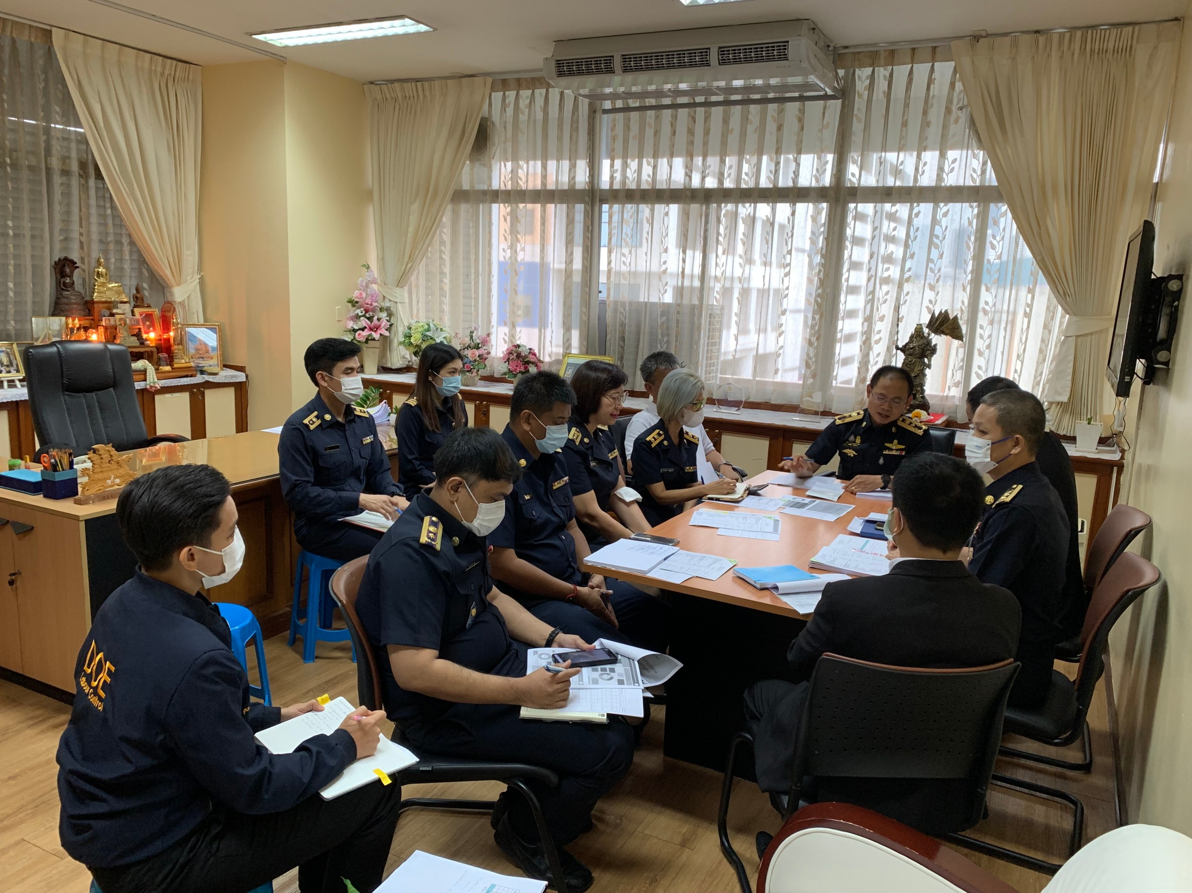
ขั้นตอนที่ 3 ดำเนินคดีนายจ้าง/สถานประกอบการ หรือคนต่างด้าวที่กระทำความผิด | สูงมาก | มาตรการแจ้งผลการดำเนินการหลังการออกตรวจ มาตรการมอบนโยบายการปฏิบัติหน้าที่ให้โปร่งใส มาตรการให้แจ้งเบาะแสการทุจริตหรือประพฤติมิชอบของเจ้าหน้าที่ มาตรการจัดทำสื่อประชาสัมพันธ์เพื่อให้ความรู้แก่นายจ้าง/สถานประกอบการ | 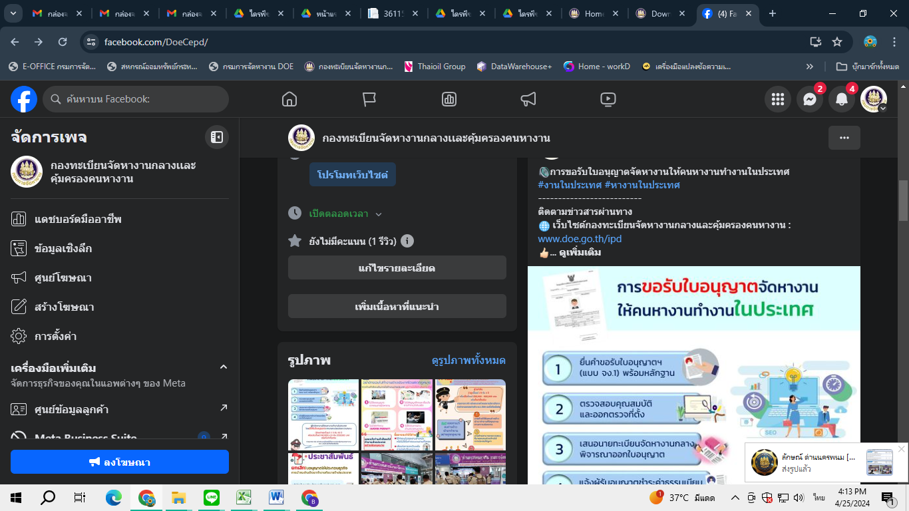 1. ให้เจ้าหน้าที่ที่ออกตรวจดำเนินการแจ้งผลเป็นลายลักษณ์อักษร หรือบันทึกการออกตรวจ 2. ให้ผู้บังคับบัญชา/หัวหน้างาน มอบนโยบายการปฏิบัติหน้าที่ให้โปร่งใส ไม่รับสินบน 3. ประชาสัมพันธ์ช่องทางการแจ้งเบาะแสการทุจริตและประพฤติมิชอบของเจ้าหน้าที่ 4. จัดทำสื่อประชาสัมพันธ์เพื่อให้ความรู้แก่นายจ้าง/สถานประกอบการ เพื่อสร้างความเข้าใจ และไม่มีช่องให้เรียกรับสินบน
ขั้นตอนที่ 4 นำตัวนายจ้างหรือคนต่างด้าวที่กระทำความผิดส่งให้พนักงานสอบสวนเพื่อดำเนินคดีต่อไป | สูงมาก | มาตรการแจ้งผลการดำเนินการหลังการออกตรวจ มาตรการมอบนโยบายการปฏิบัติหน้าที่ให้โปร่งใส มาตรการให้แจ้งเบาะแสการทุจริตหรือประพฤติมิชอบของเจ้าหน้าที่ มาตรการจัดทำสื่อประชาสัมพันธ์เพื่อให้ความรู้แก่นายจ้าง/สถานประกอบการ | 1. ให้เจ้าหน้าที่ที่ออกตรวจดำเนินการแจ้งผลเป็นลายลักษณ์อักษร หรือบันทึกการออกตรวจ 2. ให้ผู้บังคับบัญชา/หัวหน้างาน มอบนโยบายการปฏิบัติหน้าที่ให้โปร่งใส ไม่รับสินบน 3. ประชาสัมพันธ์ช่องทางการแจ้งเบาะแสการทุจริตและประพฤติมิชอบของเจ้าหน้าที่ 4. จัดทำสื่อประชาสัมพันธ์เพื่อให้ความรู้แก่นายจ้าง/สถานประกอบการ เพื่อสร้างความเข้าใจ และไม่มีช่องให้เรียกรับสินบน | 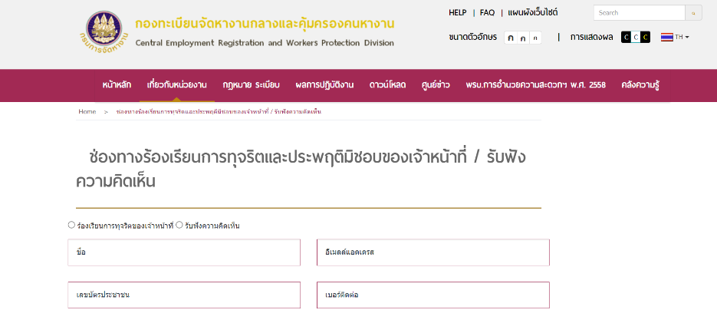

การจัดซื้อครุภัณฑ์ยานพาหนะและขนส่ง จำนวน 4 รายการ โดยวิธีประกวดราคาอิเล็กทรอนิกส์ (e-bidding)
ขั้นตอน | ระดับความเสี่ยง | มาตรการควบคุมความเสี่ยงการทุจริต | ผลการดำเนินการ
การจัดทำคุณลักษณะเฉพาะ (TOR) และจัดทำราคากลาง | สูง | ๑. แนวทางปฏิบัติในการจัดทำคุณลักษณะเฉพาะหรือขอบเขตงาน (TOR) และแนวทางการจัดทำราคากลาง ๒. พ.ร.บ. และ ระเบียบการจัดซื้อจัดจ้างและการบริหารพัสดุฯ | ๑. จัดทำแนวปฏิบัติในการในการจัดทำคุณลักษณะเฉพาะหรือขอบเขตงาน (TOR) และแนวทางจัดทำราคากลาง ๒. สื่อสาร ชี้แจง ทำความเข้าใจกับคณะกรรมการกำหนดขอบเขตงาน (TOR) เพื่อให้เข้าใจเกี่ยวกับแนวปฏิบัติดังกล่าว รวมถึง พ.ร.บ. ระเบียบ และหนังสือ เวียนที่เกี่ยวข้องกับการจัดทำคุณลักษณะเฉพาะหรือขอบเขตงาน (TOR) และจัดทำราคากลาง และให้คณะกรรมการฯ ถือปฏิบัติอย่างเคร่งครัด
กระบวนการบริหารสัญญา | สูง | ๑. แนวทางปฏิบัติในการบริหารสัญญา และแนวทางการพิจารณาการลดหรืองดค่าปรับ ๒. พ.ร.บ. และ ระเบียบการจัดซื้อจัดจ้างและการบริหารพัสดุฯ | ๑. จัดทำแนวทางปฏิบัติในการบริหารสัญญา และแนวทางการพิจารณาการลดหรืองดค่าปรับ ๒. สื่อสาร ชี้แจง ทำความเข้าใจกับคณะกรรมการตรวจจรับพัสดุ เพื่อให้เข้าใจเกี่ยวกับแนวปฏิบัติดังกล่าว รวมถึง พ.ร.บ. ระเบียบ และหนังสือ เวียนที่เกี่ยวข้องกับการบริหารสัญญาของคณะกรรมการตรวจรับพัสดุ และให้คณะกรรมการฯ ถือปฏิบัติอย่างเคร่งครัด
การตรวจรับพัสดุ | สูง | ๑. การแสดงภาพถ่ายและรายละเอียดในรายงานการตรวจรับ ๒. มีผู้ร่วมสังเกตการณ์ในการตรวจรับพัสดุในแต่ละงวด | ๑. คณะกรรมการตรวจรับพัสดุตรวจสอบและนัดประชุมเพื่อติดตามการทำงานของผู้ขาย/ผู้รับจ้าง และกำหนดรูปแบบของรายงานผลการดำเนินงานให้ชัดเจน โดยแสดงรายละเอียดภาพถ่ายพร้อมระบุวัน/เดือน/ปี โดยละเอียด เพื่อให้มีการส่งมอบผลงานตามแผนงาน ๒. ในการตรวจรับพัสดุแต่ละงวดให้คณะกรรมการฯ แจ้งผู้เข้าร่วมสังเกตการณ์ จากกลุ่มงานตรวจสอบภายใน หรือกลุ่มงานพัสดุเข้าร่วมสังเกตการณ์การตรวจรับด้วย ๓. คณะกรรมการตรวจรับพัสดุรายงานผลการดำเนิน การตรวจรับพัสดุโดยมีรายละเอียดของงานที่ส่งมอบในแต่ละงวด ภาพถ่ายงานที่ส่งมอบและภาพถ่ายการตรวจรับงานในแต่ละงวด

การสรรหาและคัดเลือกบุคคลด้วยวิธีการสอบแข่งขัน
ขั้นตอน | ระดับความเสี่ยง | มาตรการควบคุมความเสี่ยงการทุจริต | ผลการดำเนินการ
การเตรียมการก่อนการสอบแข่งขัน (การออกข้อสอบ) | สูง | จัดทำมาตรการควบคุมการรั่วไหลของข้อสอบ | 1. ออกข้อสอบ โดยหน่วยงานภายใน มีการกำหนดหัวข้อให้แต่ละหน่วยงานอย่างชัดเจน และนำส่งกองกลางอย่างรัดกุม และเอกสารเป็นความลับ และมีคณะกรรมการคัดเลือกข้อสอบ 2. แจ้งหน่วยงาน/เจ้าหน้าที่ผู้ปฏิบัติงานในสังกัดรับทราบและถือปฏิบัติอย่างเคร่งครัด 3.ดำเนินการทางวินัยแก่ผู้เปิดเผยข้อมูล (ข้อสอบ) 4. มอบหมายให้มีเจ้าหน้าที่รวบรวมและจัดทำข้อสอบ เพียง 1 ราย 5. จัดให้มีทะเบียนคุมการนำข้อสอบออกมาจากตู้นิรภัย เพื่อป้องกันการรั่วไหลของข้อสอบ
การดำเนินการสอบข้อเขียน | สูง | จัดทำมาตรการกำหนดไม่ให้เจ้าหน้าที่เรียกรับเงินหรือผลประโยชน์จากผู้เข้ารับการสอบ | 1. ดำเนินการสอบในสถานที่ที่เหมาะสม และเจ้าหน้าที่ผู้จัดสอบมีความรู้ ความเชี่ยวชาญ และเป็นระบบ 2. จัดจ้างหน่วยงานฝ่ายนอกเป็นผู้ดำเนินการแทน เพื่อลดโอกาสการทุจริต
การประเมินความเหมาะสมกับตำแหน่ง (สัมภาษณ์) | สูง | จัดทำมาตรการกำหนดไม่ให้เจ้าหน้าที่เรียกรับเงินหรือผลประโยชน์จากผู้เข้ารับการสอบ | 1. กำหนดเกณฑ์ในการให้คะแนนอย่างชัดเจน 2. ผู้ดำเนินการแจ้งข้อปฏิบัติให้กรรมการสอบสัมภาษณ์ทราบและถือปฏิบัติอย่างเคร่งคัด 3. จัดให้มีเจ้าหน้าที่รวมใบให้คะแนน พร้อมปิดผนึกทันที หลังสอบสัมภาษณ์เสร็จเป็นรายบุคคล 4. แต่งตั้งเจ้าหน้าที่กรอกและรวมคะแนน เพื่อป้องกันการผิดพลาดรวมถึงการแก้ไขคะแนน

